Лист1
Считаем цепь заряда DCBUS
Тихонов Е.Н. 20.11.19 |  |  |  |  | input data

Исходные данные:

Cbus= | 200 | mkF | емкость ЗПТ
Udc= | 32 | В | max напряжение питания
Tlimit= | 1 | с | время готовности по ТЗ
Ilimit= | 4 | А | ограничение тока по ТЗ
Qg= | 0.00000011 | C | gate total charge

Расчет энергии Cbus

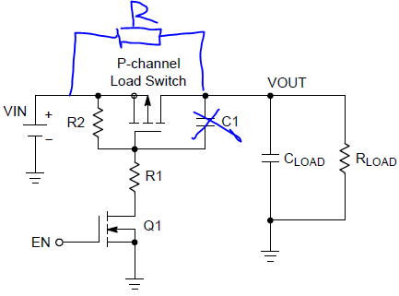
Ec = | 0.1024 | дЖ | энергия заряда Cbus

Расчет токоограничивающего резистора

R = | 680 | Ом | входной резистор

Pном= | 0.125 | Вт | номинальная мощность резистора
Ploss= | 0.0417792 | Вт | средня мощность на резисторе
Ppeak= | 1.5058823529 | Вт | пиковая мощность на резисторе

T = | 0.408 | c | время заряда Cbus
Ipeak= | 0.047058823529 | A | пиковый ток

Расчет MOSFET

Vsgmax= | 15 | V | max затвор-исток
R2= | 4000 | Ом | Ploss= | 0.064 | 0.512
R1= | 4000 | Ом | Ploss= | 0.064
Ion= | 4 | mA | ток через Q1

Vgs= | 16 | V | напр. На затворе

ton(off)= | 27.5 | us | время включения(выкл) MOSFET

